ex03
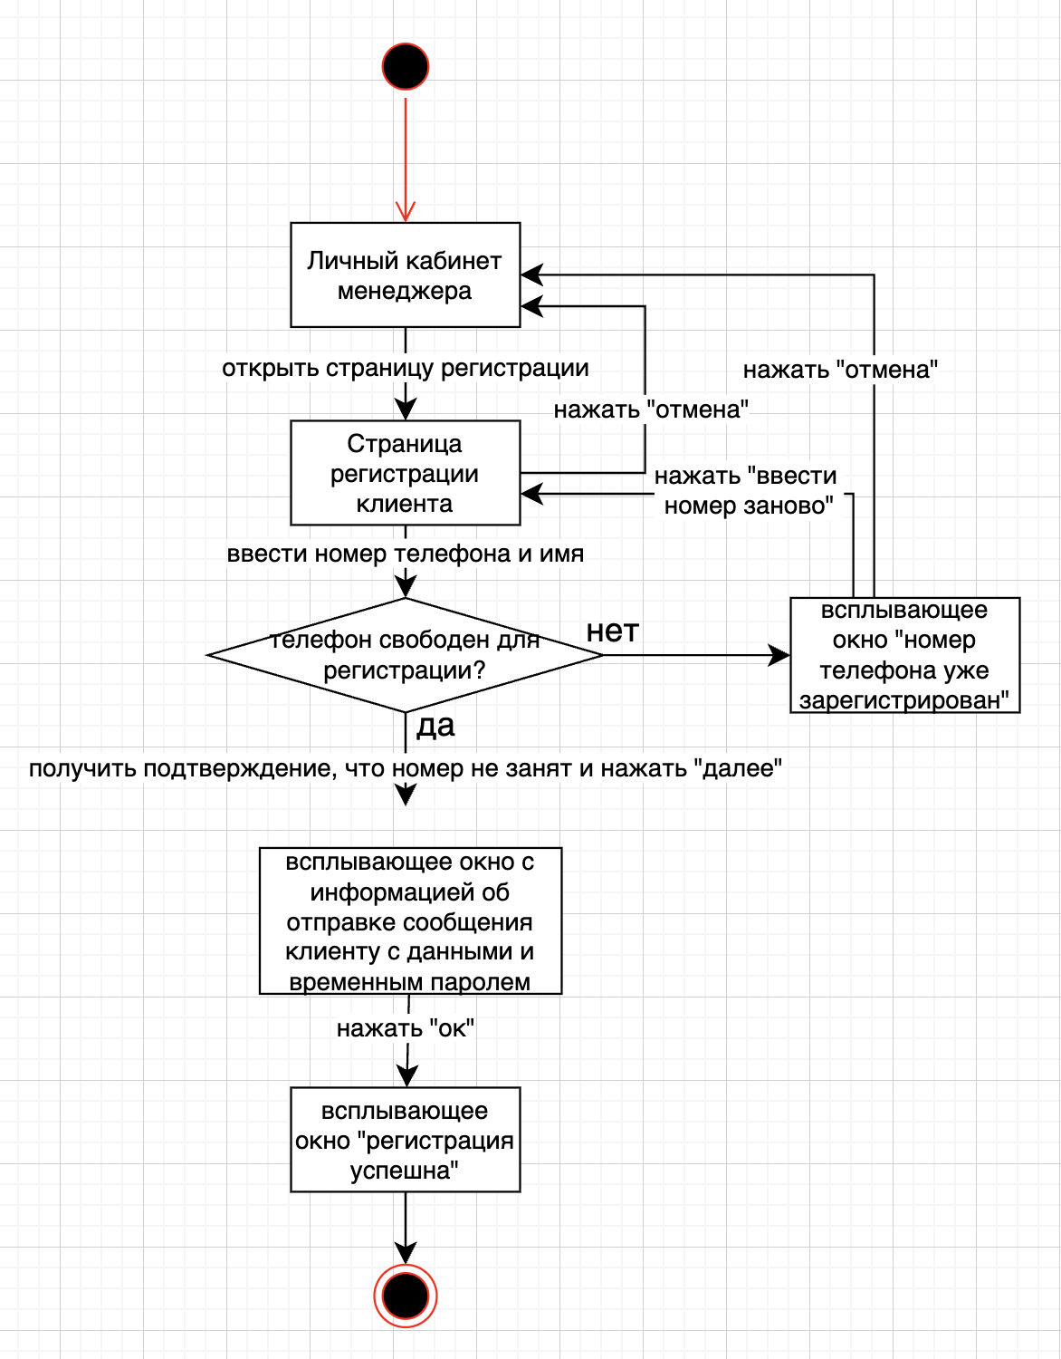
UC | Контекст использования | Область действия | Уровень | Основное действующее лицо | Предусловия | Основной сценарий | Альтернативный сценарий
UC04 | Менеджер, при общении с клиентом по телефону, регистрирует клиента, чтобы записать на обслуживание. | барбершоп, оказание услуг клиентам. | цель пользователя. | менеджер | Клиент позвонил менеджеру. | 1. Менеджер открывает страницу регистрации клиента. | 1. Введенный телефон зарегистрирован в системе:
 |  |  |  |  |  | 2. Менеджер вводит номер телефона и имя, которое клиент сообщил по телефону. | 1. Система сообщает, что такой номер телефона зарегистрирован в системе.
 |  |  |  |  | Менеджер зашел на сайт барбершопа. | 3. Система подтверждает, что телефон не зарегистрирован в системе. | 2. Клиент вводит другой номер телефона (2.) или отказывается от регистрации.
 |  |  |  |  |  | 4. Система регистрирует клиента, генерирует временный пароль, направляет СМС по телефону клиента о регистрации с указанием имени, логина, временного пароля.
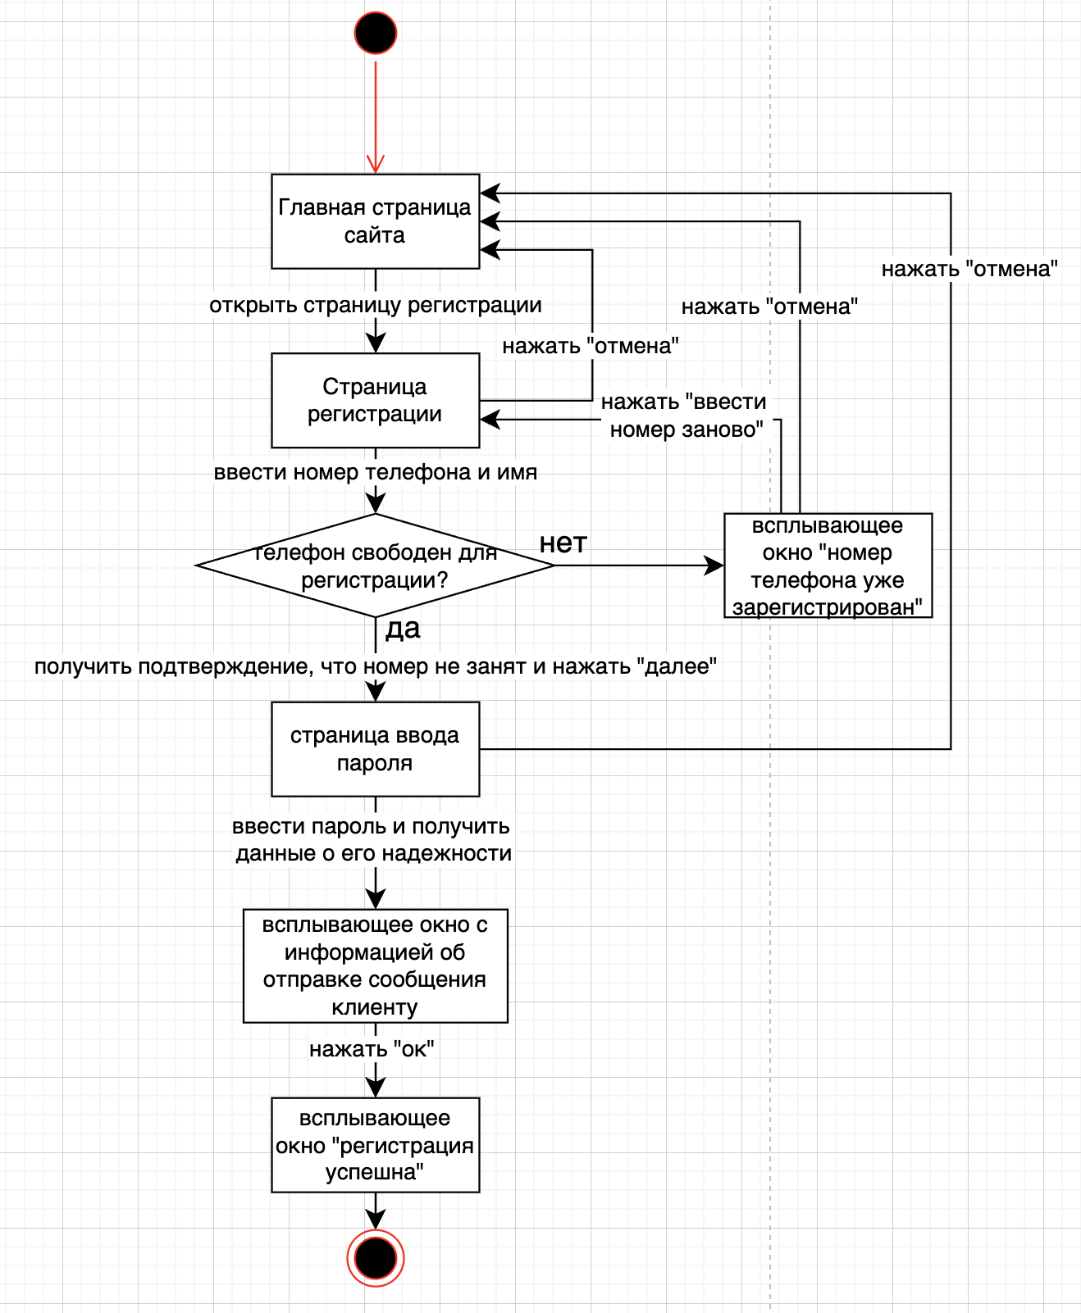
UC01 | Клиент регистрируется, чтобы записаться на обслуживание. | барбершоп, оказание услуг клиентам. | цель пользователя. | клиент. | Клиент зашел на сайт. | 1. Клиент открывает страницу регистрации. | 1. Введенный номер телефона зарегистрирован в системе:
 |  |  |  |  |  | 2. Клиент вводит номер телефона и имя (отчество). | 1. Система сообщает, что такой номер телефона зарегистрирован в системе.
 |  |  |  |  |  | 3. Система подтверждает, что телефон не зарегистрирован в системе. | 2. Клиент вводит другой номер телефона (2.) или отказывается от регистрации.
 |  |  |  |  |  | 4. Клиент вводит предпочитаемый пароль.
 |  |  |  |  |  | 5. Система сообщает уровень пароля (слабый, средний, высокий).
 |  |  |  |  |  | 6. Система регистрирует клиента, направляет СМС по телефону клиента о регистрации с указанием имени и логина.
UC02 | менеджер создает расписание работы мастера в виде слотов для выбора клиентами. | барбершоп, оказание услуг клиентам. | цель пользователя. | менеджер. | Менеджер получил график работы мастеров. | 1. Менеджер открывает страницу ввода слотов мастеров на обслуживание. | 1. Выбранный слот забронирован в системе клиентом и имеет статус "Забронирован":
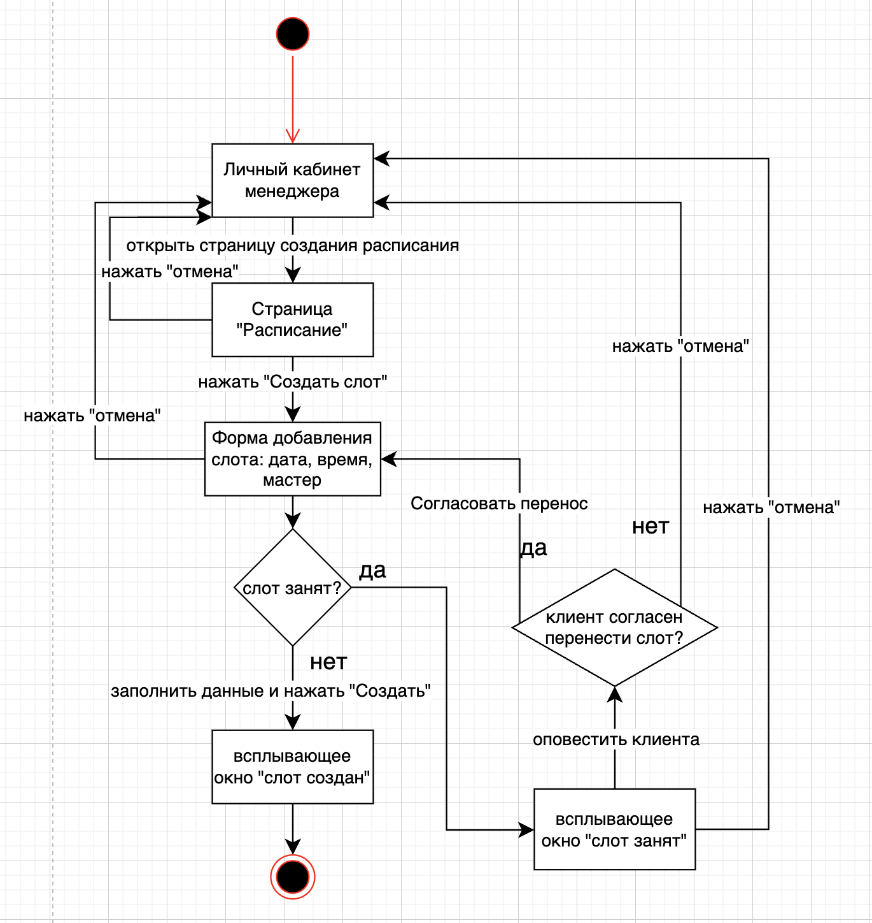
 |  |  |  |  |  | 2. Менеджер выбирает дату и слот (период времени длительностью 1 час, указано начальное время), выбирает мастера из сущности "Сотрудники", которым указана роль "Мастер" в сущности "Роль сотрудника". | 1. Система сообщает, что выбранный слот забронирован в системе клиентом.
 |  |  |  |  | Менеджер зашел на сайт. | 3. Система подтверждает, что выбранный слот не забронирован в системе клиентом. | 2. Менеджер связывается по телефону с клиентом и договаривается о переносе визита на другое время или к другому мастеру, вносит информацию в систему.
 |  |  |  |  |  | 4. Менеджер подтверждает закрепление времени за мастером. | 3. Переход к шагу 2 основного сценария.
 |  |  |  |  |  | 5. Система закрепляет слот: дата, время, мастер. Статус слота устанавливается "Свободен".
UC03 | клиент хочет забронировать визит в барбершоп для получения услуги. | барбершоп, оказание услуг клиентам. | цель пользователя. | клиент. | Клиент зашел на сайт. | 1. Клиент открывает страницу выбора слотов. | 1. Выбор слота по услуге:
 |  |  |  |  |  | 2. Система формирует список свободных слотов со статусом "Свободен". | 1. Клиент выбирает услугу из списка услуг, которые оказывают мастера из сущности Роли сотрудника.
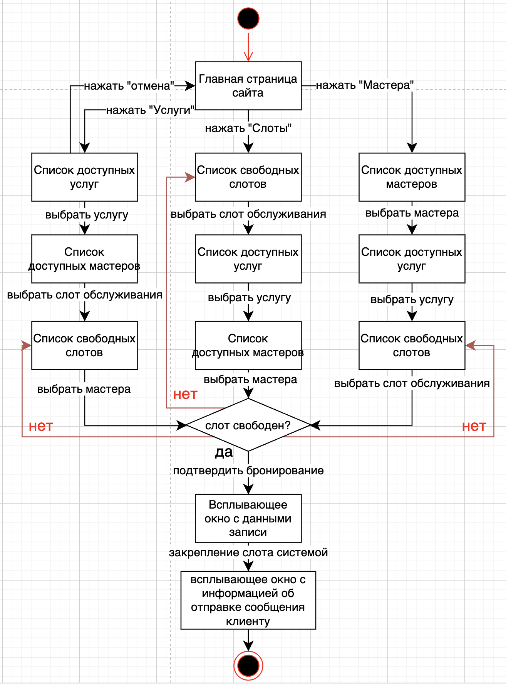
 |  |  |  |  |  | 3. Клиент выбирает слот обслуживания по времени (дата, время) из свободных. | 2. Клиент выбирает свободный слот обслуживания по мастеру.
 |  |  |  |  |  | 4. Система формирует список допустимых к выбору услуг. | 3. Система показывает свободные слоты в расписании мастера.
 |  |  |  |  |  | 5. Клиент выбирает услугу из допустимых к выбору. | 4. Клиент может посмотреть расписание.
 |  |  |  |  |  | 6. Система формирует список мастеров, допустимых к выбору. | 5. Клиент выбирает слот из свободных.
 |  |  |  |  |  | 7. Клиент выбирает мастера из допустимых к выбору. | 6. Переход к шагу 9 основного сценария.
 |  |  |  |  |  | 8. Система подтверждает, что выбранный слот не забронирован в системе другим клиентом.
 |  |  |  |  |  | 9. Клиент подтверждает бронирование слота.
 |  |  |  |  |  | 10. Система закрепляет слот: дата, время, мастер, услуга. Статус слота изменяется на "Забронирован".
 |  |  |  |  |  | 11. Система направляет клиенту СМС о бронировании услуги по номеру телефона, указанному при регистрации.
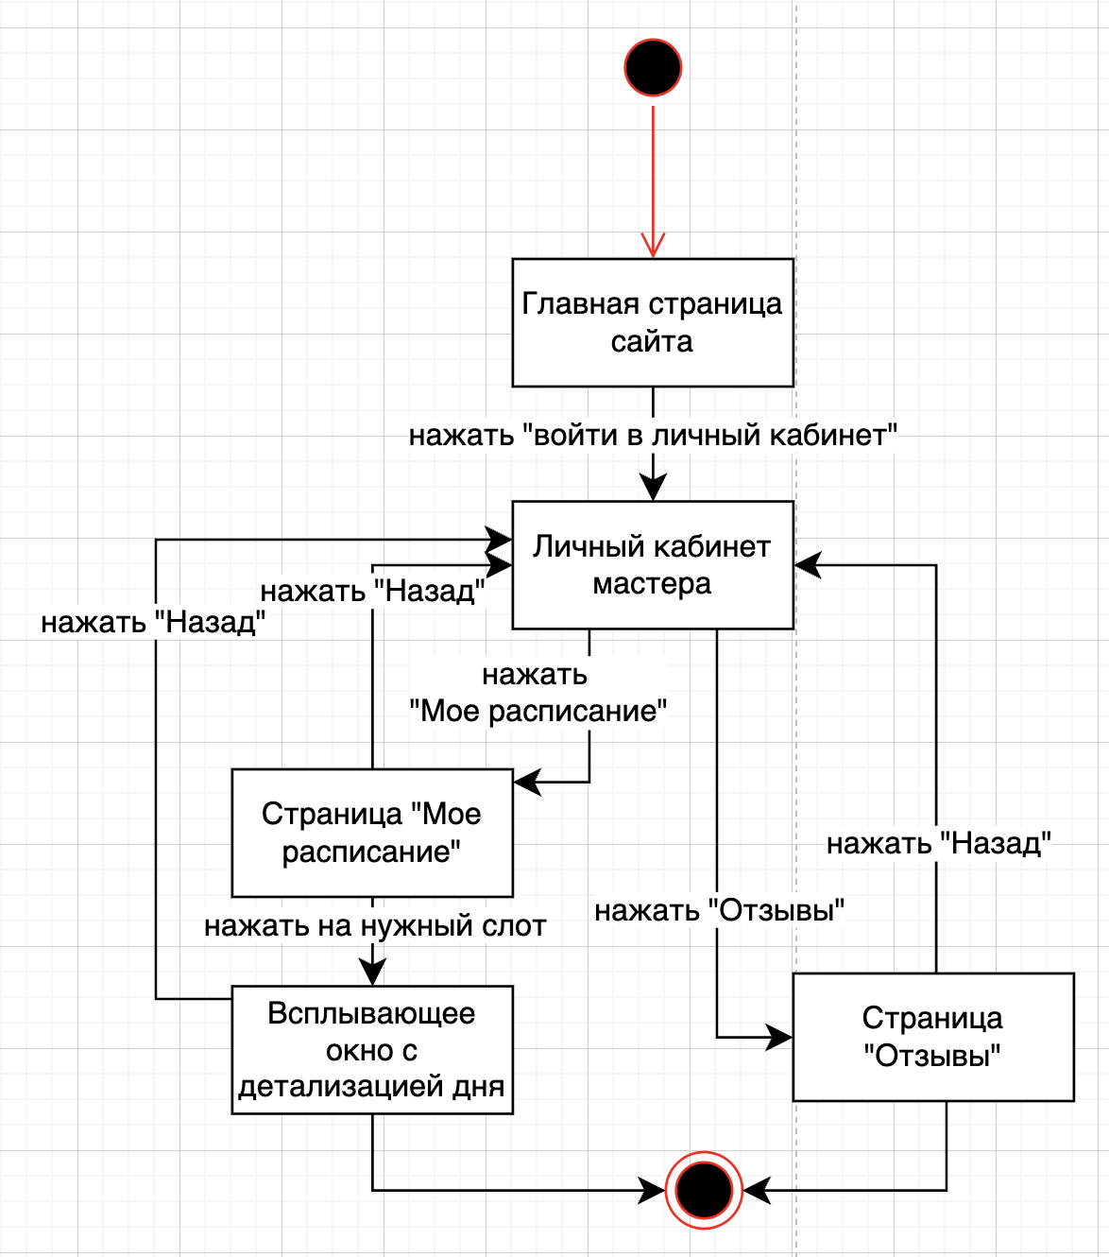
UC05 | мастер открывает открывает сайт для просмотра своего расписания и отзывов | барбершоп, оказание услуг клиентам. | цель пользователя. | мастер. | Мастер зашел на сайт. | 1. Мастер открывает личный кабинет в системе.
 |  |  |  |  |  | 2. Система отображает главное меню с разделами.
 |  |  |  |  |  | 3. Мастер выбирает раздел "Мое расписание".
 |  |  |  |  |  | 4. Система показывает расписание на текущую неделю.
 |  |  |  |  |  | 5. Мастер выбирает день для детализации.
 |  |  |  |  |  | 6. Система отображает список записей с деталями.
 |  |  |  |  |  | 7. Мастер нажимает кнопку "Отзывы".
 |  |  |  |  |  | 8. Система показывает отзывы за последний месяц.

ex05.1
